Sheet1
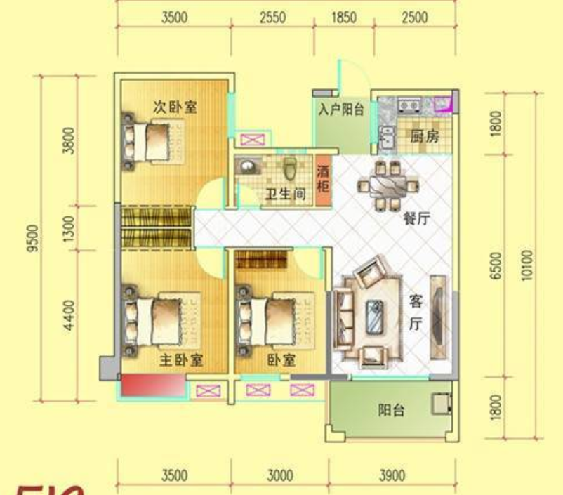

v
v
v

v
v

v
v
v

